3. Woche
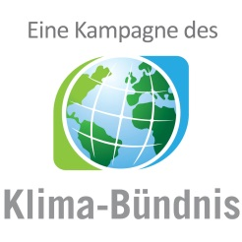

km-Erfassungsbogen
für alle Teilnehmenden, die KEINEN Internetaccount nutzen!

 |  | 3. Woche vom | 2020-07-11 | bis | 2020-07-17

 |  |  | Vor- und Nachname:

 |  |  | Teamname:

 | Anzahl der geradelten Kilometer

 | Tag | Datum | km | Anmerkung
 | 15 | 2020-07-11
 | 16 | 2020-07-12
 | 17 | 2020-07-13
 | 18 | 2020-07-14
 | 19 | 2020-07-15
 | 20 | 2020-07-16
 | 21 | 2020-07-17
 |  | Summe:

 | ACHTUNG: Bitte führen Sie Ihr Radelprotokoll möglichst tagesaktuell. Der Bogen muss einmal wöchentlich im lokalen Koordinationsbüro abgegeben werden.

 | Zutreffendes ankreuzen
 |  | Bei Teamübersichten nur Initialen anzeigen
 |  | Ich bin NICHT damit einverstanden, dass meine Teammitglieder meine erradelten Gesamtkilometer sehen können

 | Pflichtfeld
 |  | Ich stimme den umseitigen Datenschutzinformationen zu

 | Ort, Datum |  |  |  |  | Unterschrift

 | Bitte bis spätestens zum |  |  | 2020-07-21 | abgeben bei bzw. senden an:

 | Stadt Möckmühl, Stefanie Keck
 | Hauptstr. 23
 | 74219 Möckmühl

 | Tel.: 06298/202-15 |  |  | Fax: 06298/202-70

 | E-Mail: moeckmuehl@stadtradeln.de

